界面
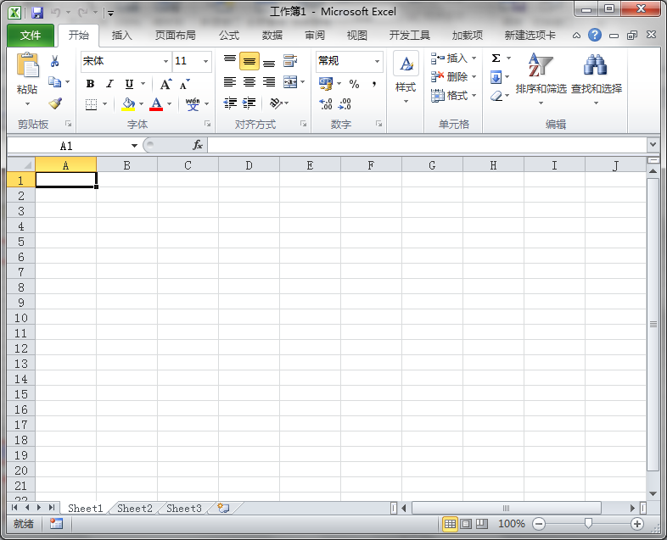
标题栏

名称框
编辑栏
功能区

选项卡
列标题

行标题

工作表标签
状态栏

